Sheet1
会员ID | 办理日期 | 姓名 | 性别 | 生日 | 省 | 市 | 地址 | 手机号
DH10001 | 2016-03-19 | 张三 | 男 | 1993-05-01 | 江苏省 | 苏州市 | 嗡嗡嗡额问问我 | 13918182838
DH00002 | 2016-04-05 | 李四 | 男 | 1979-05-03 | 江苏省 | 苏州市 | 额问问问问 | 13933344455
DH00003 | 2016-04-10 | 王五 | 女 | 2016-03-24 | 江苏省 | 苏州市 | 鹅鹅鹅鹅鹅鹅 | 13913156882
DH00004 | 2016-04-10 | 赵六 | 女 | 1980-03-24 | 江苏省 | 苏州市 | hdhdhd | 13999998888
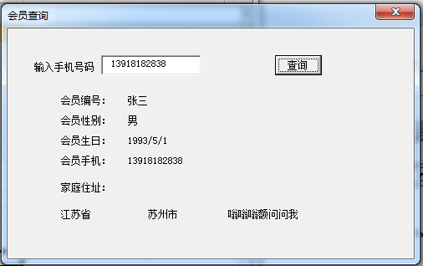
DH00005 | 2016-04-10 | 田七 | 男 | 2016-03-24 | 江苏省 | 苏州市 | 顶顶顶 | 13911112222
DH00006 | 2016-04-10 | 李思思 | 男 | 2016-03-24 | 江苏省 | 苏州市 | dddddd | 13812345678
DH00007 | 2016-04-10 | 赵柳柳 | 女 | 2016-03-01 | 江苏省 | 苏州市 | 点点滴滴 | 13904101111

